指数基金
声明：本表格中提及的任何股票、基金、可转债等投资工具，都仅做教学使用，不作为任何投资建议！
指数基金
查询日期 | 指数基金 | 当前市盈率 | 合理市盈率 | 购买标准 | 对应指数 | 选股标准 | 备注
2020.10.23 | 沪深300ETF510300 | 15.00 | 10——30 |  | 000300 | 市值
2020-10-13 | 上证红利ETF510880 | 7.14 | 7——30 |  | 000015 | 股息率 | 分红率高
2020-10-13 | 恒生ETF159920 | 14.84 | 9——20 |  | HKHSI |  | 港股
2020-10-13 | 纳指100ETF513100 | 36.72 | 15——30 |  | NDX |  | 高科技公司 优秀
2020-10-13 | 标普500ETF513500 | 34.62 | 10——25

主要风险 | 化解方法 |  | 注意事项 |  | 核心功能 | 选择类型 | 第三周重点知识 | 备注
市场风险 | 好价格买入 |  | 买估值低的，不买估值高的 |  | 投资赚钱 | 股票指数基金 | 设定目标，并制定投资方案
 |  |  | 买管理费低的，不买管理费高的 |  | 子女教育金 | 完全复制型基金 | 查询重要指数的市盈率
流动性风险 | 选成交额大于1亿基金 |  | 买流动性好的，不买流动性差的 |  | 养老金 | 宽基指数 基金 | 明确指数基金好价格区间
 |  |  | 只长期投资，不短期投机 |  | 财富传承 | 场内指数基金 | 购买指数基金的操作

投资步骤 | 方法 |  |  |  |  | 备注 | 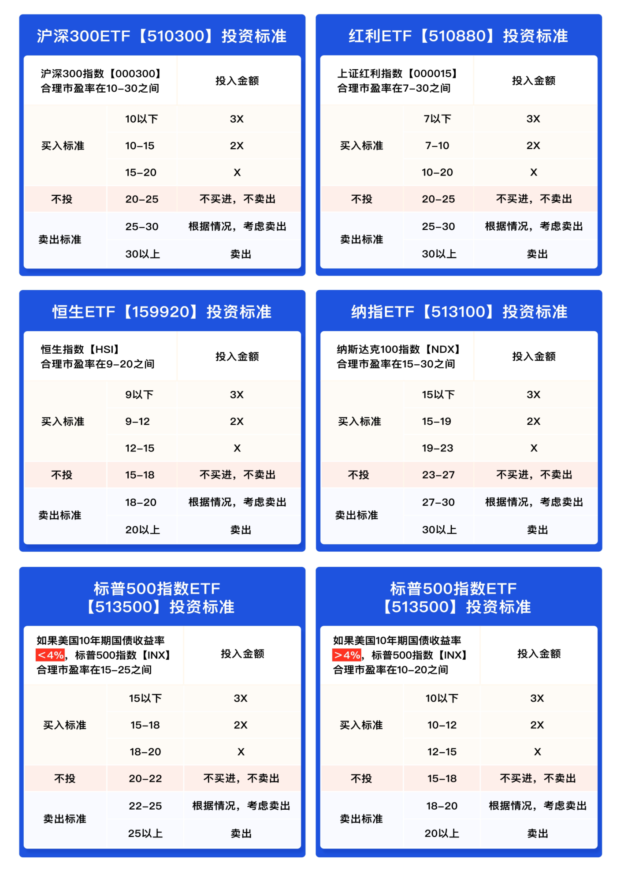 X=月工资的10%
最具有代表性的宽基 | 海选：富途牛牛行情软件——行情——沪深（港、美股）——倒三角——基金——ETF |  |  |  |  | 选出日成交额大的
 |  |  |  |  |  | 从过去长期年化 收益率排名： 1、纳指 100 2、恒生 3、 红利 4、沪深300 5、标普500
等待好价格 | 查询指数市盈率： | 雪球APP--点击行情--点击市场--滑动中间部位找到指数估值--查询市盈率 |  |  |  | 不很好找
 |  | https://danjuanfunds.com/djmodule/value-center?channel=1300100141 |  |  |  | 推荐使用
 |  | 恒生指数市盈率https://www.legulegu.com/stockdata/market/hsi |  |  |  | 推荐使用
 |  | 标普500指数市盈率https://www.legulegu.com/stockdata/market/sandp |  |  |  | 推荐使用
买进 | 【买入步骤】登录涨乐财富通→行情→自选股→点击基金代码→输入数量→买入、委托买入并点击确定 【查询成交】登录涨乐财富通→交易→查询委托→查看是否已成交 |  |  |  |  | 在好价格大量买进
 | 点击交易--查询委托或查询成交--查看成交与否 |  |  |  |  | 在低估区间定投
 | 第一种：分批投资：比如在低估的时候先买入可投资金的三分之一，每下跌10%再买入持有仓位的三分之一或每月定投。 举例：比如某学员可投资资金10万，在指数低估的时候先投入30%的资金投资指数基金，也就是三万，每下跌10%，再买入已投入资金的三分之一，也就是1万元

 | 第二种：基金定投，根据指数的市盈率标准定投。场内指数基金定投需要我们按照固定周期手动操作
长期持有 | 永生不死，长期上涨 |  |  |  |  | 买指数就是买国运
卖出 | 投资赚钱 | 指数市盈率大于合理市 盈率时卖出
 | 子女教育金 | 在期限内选择一个较高市盈率卖出
 | 养老金 | 能不卖就不卖
 | 财富传承 | 以信托+指数基金的组合一直持有

股票分红当天，股票名字前会加上''XD”两字
通过在天天基金网搜索代码查询 ，然后找到【持仓明细】和【分红送配】 查询网址：http://fundf10.eastmoney.com/fhsp_510300.html 或者直接通过i问财搜岁对应代码分红情况
市盈率=总市值/净利润
1：购买时间：周一到周五的工作日，9:30-11:30,13:00-15:00 其余时间不可交易。 2：在券商购买产品需要将资金先转入证券账户。可以转入或转出的时间：工作日8:30-16:00 3：涨乐财富通就是华泰证券账户的APP 4：当天新开户（当天下午15:00之前），账户功能需要在下一个工作日才可生效 5：在购买指数基金时，委托方式可采用限价委托（自己规定成交价格，自动生成价格为最新市场价格）； 市价委托（以目前市场上价格进行购买） 6：购买的指数基金是场内基金，会显示在股票一栏。场外基金会显示在基金一栏 7：指数基金投资的标准一定是看对应指数市盈率，不看指数基金净值价格，不看指数基金本身市盈率 8：买入指数基金数量必须是：100的整倍数。这里的100是份数，不是钱数 9：因为是场内基金，价格实时波动，定投需要我们自己手动定投 10: 华泰平台指数基金买入最低手续费0.1元

